課題内容
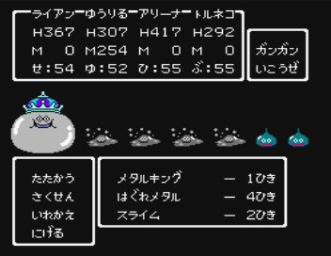
ターン制RPGバトル
ドラクエ風バトルを作る
 | ▼概要 ドラクエ風のターン制バトルを作成し、行動をAIで決定する。 主に判断が必要なのが味方側。敵側は一旦ランダムで問題なし まずは 1(味方) vs 1 (敵)のバトルを実装。 次に複数(味方) vs １(敵) 最後は複数(味方) vs 複数(敵) を目指す ステータスや行動(攻撃・魔法)などが増やせるようにしておく。

 | ▼バトルの流れ 1) 味方側の行動を選択 最初はコマンド選択でも良いが、最終的には全員AIで決定する 2) 敵側の行動を決定 AIで行動を決定する 3) 味方、敵、それぞれが行動する 4) 敵・味方のどちらかが全滅するまで繰り返す

 | ▼バトルのポイント ・バトル1 特に判断することなく単純に攻撃を繰り返す ・バトル2 回復行動をどこのタイミングで行うかの判断が必要 ・バトル3 味方が増えるので、回復の判定を勇者だけでなく仲間の分も行う ・バトル4 敵も複数になるので、どちらを攻撃するかの判断の追加も必要。 1ターンで2回攻撃されるので、回復の判断の変更も必要。 ・バトル５ 味方に僧侶(ヒーラー)の追加。回復行動が被って無駄にならないように注意 攻撃魔法を使ってくる雑魚的の追加。敵側の素早さの変更あり

